상품제안서
KC인증 클린 케어 어린이 쿨토시 | 상품코드: F27207

 |  |  |  |  |  |  | 02-412-0044 | www.easy1.co.kr
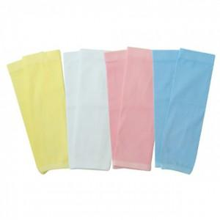

【상세/제작정보】 | 기본수량 미만 인쇄불가 스티커 제작및 부착 비용 별도 문의. 개별 지퍼백 포장 실크 인쇄 시 한쪽 기준

【인쇄/포장옵션】 | 실크 / OPP(비닐)

【공급단가】 | 수량 | 200~ | 500~ | 1,000~ | 3,000~ | 5,000~
*VAT별도 | 단가 | 1,900원 | 1,870원 | 1,820원 | 1,790원 | 1,740원

【상품 URL】 | https://easy1.co.kr:443/src/goods_detail.php?gdno=27207

